상품제안서
[국산/고급] 페니체 A5메모패드 싱글포켓 | 상품코드: F08954

 |  |  |  |  |  |  | 02-412-0044 | www.easy1.co.kr
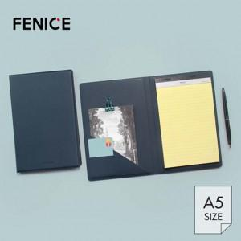

【상세/제작정보】 | <p><span style="font-size: 12pt;"><b>** 금형비 60000원별도 / 불박사이즈 4*2&nbsp;</b></span></p><p><span style="font-size: 12pt;"><b><br></b></span></p><p>&nbsp;</p>

【인쇄/포장옵션】 | 불박 / 포장지포장

【공급단가】 | 수량 | 100~ | 300~ | 500~ | 1,000~ | 3,000~
*VAT별도 | 단가 | 8,700원 | 8,350원 | 7,900원 | 7,550원 | 7,100원

【상품 URL】 | https://easy1.co.kr:443/src/goods_detail.php?gdno=8954

